Hoja1
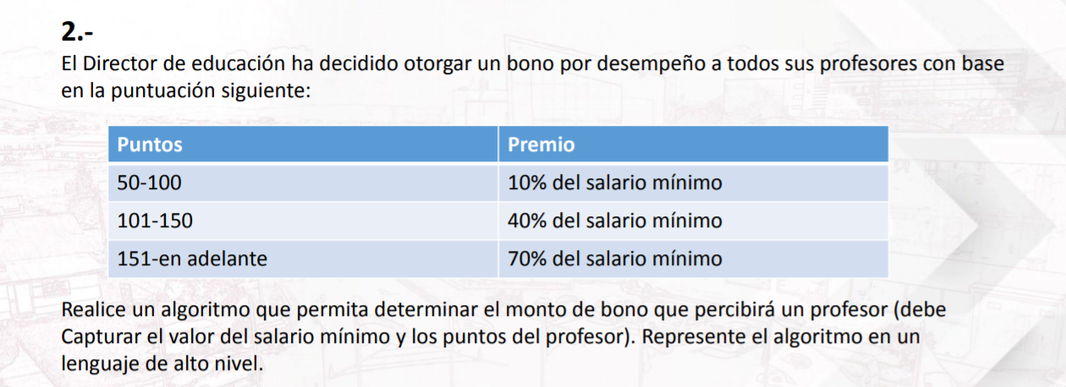

suma total de =SUMA(D14;E14;F14;G14)

 |  |  |  |  |  |  | ↓
Curso | Nota suposicion | Condiciones→ | % unidad 1 | % unidad2 | % unidad3 | % trabfin | Notafinal
unidad1→ | 15 |  | 0.2 | 0.15 | 0.15 | 0.5 | 16.15
unidad2→ | 16 |  | ↓ | ↓ | ↓ | ↓
unidad3→ | 15 |  | nota de la unidad 1 | nota de la unidad 2 | nota de la unidad 3 | nota de la trabfin |  |  | Salario minimo | Puntos suposicion | Condicion puntos | % del salariominimo | Bonofinal |  | Sexo | Edad | Edad suposicion | Condicion edad | Vacuna | La vacuna que recibirá es
trabfin→ | 17 |  | 3 | 2.4 | 2.25 | 8.5 |  | Según el salario minimo en le peru es de→ | 930 | 75 | 50=>x<=100 | 0.1 | 93 | = | Mujer | x | 75 | x>70 | A | Su edad es mayor a:75=Estonces recibirá la vacuna:A
 |  |  |  |  |  |  |  |  |  | 110 | 101=>x<=150 | 0.4 | 372 |  | Hombre |  | 20 | 16>=x<=69 | B | Mujer=20=B
 |  |  |  |  |  |  |  |  |  | 160 | 151>=x | 0.7 | 651 |  |  | Menor de edad | 15 | x<16 | C | Hombre=20=A
 |  |  |  |  |  |  |  |  |  |  |  |  |  |  |  |  |  |  |  | Menor de edad=15=La vacuna que rebira es:A

valores1 Suposicion | valores2 Suposicion | Operación aritmetica | Resultado
29 | 38 | + | 67
15 | 7 | - | 8
36 | 50 | x | 1800
35 | 7 | / | 5

